Partneri PTT i mjesto
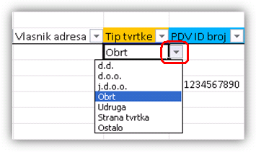
OBAVEZNA POLJA |  | *polje "Vlasnik" obavezno za tip tvrtke "Obrt"
Popuniti jedno od: OIB (za HR), PDV ID broj (za EU), Porezni broj (za ostale države)

Odabir između ponuđenih koristeći padajuću listu (strelica desno od polja za unos):
Tip tvrtke
Oznaka države
Oznaka valute
 |  |  | Mjesto
Naziv partnera | OIB partnera | Adresa | PTT | Naziv | Vlasnik* | Vlasnik telefon | Vlasnik mobitel | Vlasnik adresa | Tip tvrtke | PDV ID broj | IBAN | SWIFT | Porezni broj | Oznaka države | Oznaka valute | Telefon | Fax | e-mail | Web-adresa | e-mail za Moj-eRačun | Broj ugovora | Način plaćanja | Kreditni limit | Odgoda plaćanja | Komercijalist | Tužena potraživanja | Tužen | Zabrana nabave | Tužena dugovanja | Zabrana isporuke | Aktivan | Napomena
ABC obrt | 12345678903 | Vukovarska 1 | 21000 | Split | Mate Matić |  |  |  | Obrt |  |  |  |  | HR | HRK |  |  |  |  |  |  |  | 0.00 | 15 | Nepoznat | 0.00 | 0 | 0 | 0.00 | 0 | 1
DEF d.o.o. |  | Neretvanska 23 | 71000 | Sarajevo |  |  |  |  | d.o.o. |  |  |  | 1234567890 | BA | KM |  |  |  |  |  |  |  | 0.00 | 60 | Nepoznat | 0.00 | 0 | 0 | 0.00 | 0 | 1
GHI Gmbh |  | Leopoldstr. 18 | 81549 | Munchen |  |  |  |  | Strana tvrtka | DE1234567890 |  |  |  | DE | EUR |  |  |  |  |  |  |  | 0.00 | 0 | Nepoznat | 0.00 | 0 | 0 | 0.00 | 0 | 1
JKL d.d. | 98765432106 | Lička 1 | 10000 | Zagreb |  |  |  |  | d.d. |  |  |  |  | HR | HRK |  |  |  |  |  |  |  | 0.00 | 30 | Nepoznat | 0.00 | 0 | 0 | 0.00 | 0 | 1

